Hướng dẫn sử dụng
Chào mừng bạn đến với Sapo
Phần mềm quản lý bán hàng dễ sử dụng nhất

1.Những lưu ý khi làm file khởi tạo khách hàng

- Các trường được đánh dấu * là những trường bắt buộc bạn phải điền dữ liệu. Bao gồm : + Tên khách hàng + Giới tính + Địa chỉ 1 : Địa chỉ địa lý cụ thể của địa điểm, ví dụ : 266 Đội Cấn, 442 Đội Cấn...

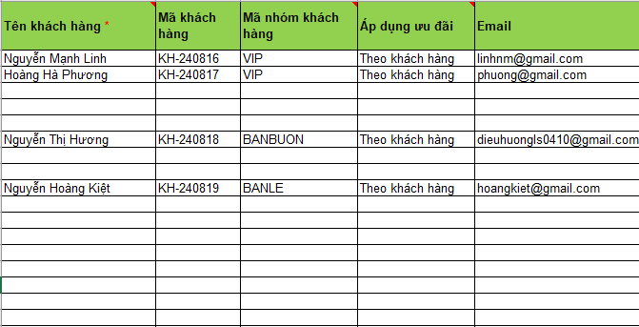

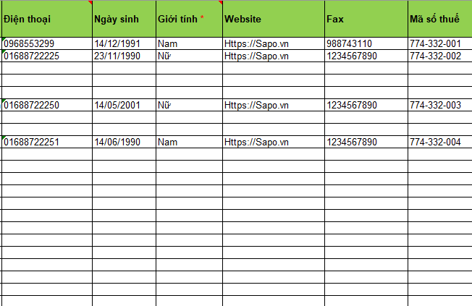

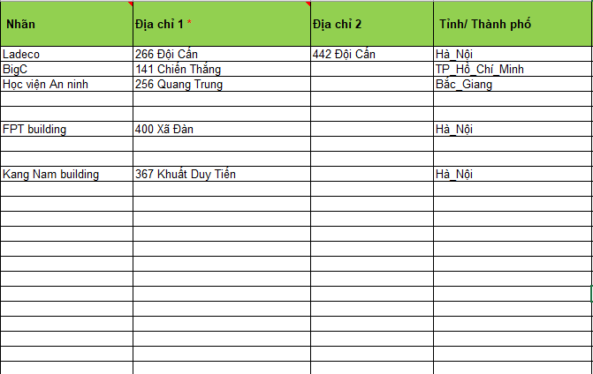

- Để thuận tiện với người dùng chúng tôi đã ẩn bớt một số trường thông tin, để hiện ra các trường ẩn bạn vui lòng thao tác Ctrl+A tiếp đó dùng chức năng Unhide của Excel để hiển thị

Chân thành cảm ơn bạn đã quan tâm và sử dụng Sapo !

